O Polinômio de Lagrange que int
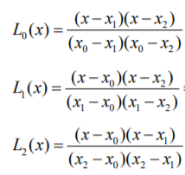
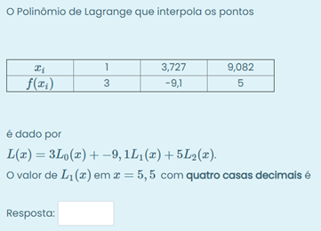
Alterar as células em amarelo e escolher a resposta (L0, L1 ou L2)

i | 0 | 1 | 2
xi | 1 | 1.485 | 6.707
f(xi) | 3 | -2.6 | 5

x | 4.3

Respostas
L0 | -2.4479632
L1 | 3.136255
L2 | 0.3117077

